Sheet1
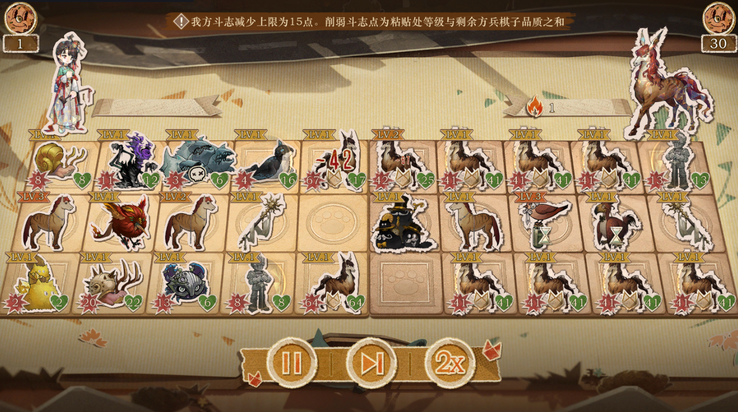
小怪物翻斗棋- 规则说明

 | 一、核心玩法
 | 概述： | 参考其他游戏小游戏做简化的横板玩法。 |  |  | 第一行
 |  | 玩家通过消耗一定的货币购买棋子，布阵。开启和预设好的对手的阵容进行自动战斗 |  |  | 第二行
 |  | 每个棋子有其固定的一条特性和攻击生命值，棋子可以升级 |  |  | 第三行
 |  | 开局时会有一个总生命值，我方或敌方总生命值归0则游戏结束

 |  | 每一关游戏分成12个回合，每回合有两个阶段
 |  | 1、布阵阶段 | 场上棋子组成分3行，第一行和第三行是战斗性棋子，有攻击，生命值，参与实际战斗
 |  |  | 第二行是功能性棋子，没有攻击生命值，不参与之际战斗，通常负责为功能性棋子提供buff

 |  |  | 每回合开始时怪物粘贴处会刷新出一定数量的棋子，消耗一定数量货币可以刷新一次粘贴处
 |  |  | 上一回合如果锁定了的话本回合就不会刷新（偷懒的话可以考虑不做）
 |  |  | 怪物粘贴处也有等级（不想做也可以不做）

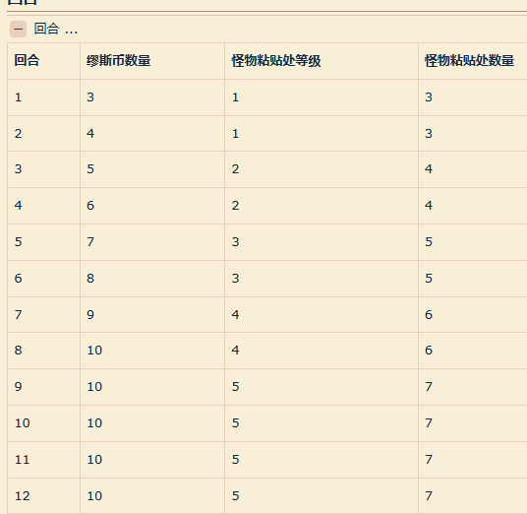

 |  |  | 【购买】玩家通过将棋子从粘贴处拖动到正确位置视为购买成功
 |  |  | 正确位置指：1.位置类型正确。2.位置为空，如果位置不为空，该位置有同名棋子

 |  |  | 【升级】一个0级卡可以让棋子获得1点经验，两点经验可以让棋子升一级
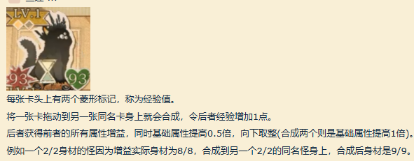

 |  |  | 棋子和棋子之间可以拖动换位

 |  | 2、自动战斗阶段
 |  |  | 点击开始战斗就会进入自动战斗
 |  |  | 战斗时由双方在同一行靠近中间的第一格上的棋子互碰，一次碰撞视为出手一次
 |  |  | 由于实在看不懂它的自动战斗顺序，所以出手顺序就简化为
 |  |  | 1.我方第一行攻击敌方第一行
 |  |  | 2.我方第三行攻击地方第三行
 |  |  | 3.敌方第一行攻击我方第一行
 |  |  | 4.敌方第三行攻击我方第三行
 |  |  | 以上过完为一轮
 |  |  | 每一次出手敌我双方的棋子的生命值都会扣减掉对方的攻击力

 |  |  | 经过多轮互相攻击后第一行和第三行分别有一方的棋子空掉了则战斗结束

 |  |  | 结束后结算：结算双方剩余棋子的攻击力累加对对方的总生命值造成伤害，这个伤害有上限
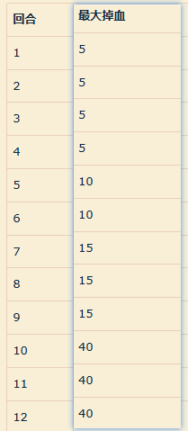

 |  |  | 结算后开启下一回合

 |  | 3.棋子特性

 |  | 棋子有地域归属分类

 |  | 护盾： | 抵挡1次伤害（最多只能有1层护盾，生效后减少1层）
 |  | 残损： | 战斗中棋子行动完1轮时，失去对应残损层数的生命（生效后扣除所有层数）
 |  | 礼帽： | 每携带1顶礼帽获得+1攻击和+1生命（当售卖该棋子时，棋子将所携带的所有礼帽随机传递给其他棋子）

 |  | 特性触发时机
 |  | 战斗开始时：
 |  | 回合开始时：
 |  | 成长类： | 每个成长周期后会触发对应效果（回合开始时成长所需要的回合-1）
 |  | 购买棋子时
 |  | 卖出棋子时
 |  | 购物阶段结束
 |  | 战斗阶段开始
 |  | 棋子受到伤害时
 |  | 棋子离场时
 |  | 行动一轮结束

 |  | 触发范围

 |  | 效果

 |  |  |  | s

